Planilha1
Arma do Robô | a | b | c
 | 0 | 0 | 0 | Arma Desligada |  | a'b'c' | Arma Desligada = a'b'c'+a'b'c+a'bc'+a'bc
a=Botão Liga-Desliga | 0 | 0 | 1 | Arma Desligada |  | a'b'c | Arma Desligada = a'b'(c'+c)+a'b(c'+c)
b=Bateria | 0 | 1 | 0 | Arma Desligada |  | a'bc' | Arma Desligada = a'b'+a'b
c=Sensor | 0 | 1 | 1 | Arma Desligada |  | a'bc | Arma Desligada = a'
 | 1 | 0 | 0 | Sem Bateria |  | ab'c' | Sem Bateria = ab'c'+ab'c
 | 1 | 0 | 1 | Sem Bateria |  | ab'c | Sem Bateria = ab'(c'+c) = ab'
 | 1 | 1 | 0 | Sensor Desligado |  | abc' | Sensor Desligado = abc'
 | 1 | 1 | 1 | Ok |  | abc | Sensor Ligado = abc

Movimentação do robô

e=Frente | e | f | g | h |  | m1 | m2 | inv | m1=e'f'g'h+e'fg'h'+e'fg'h+ef'g'h'+ef'g'h
f=Trás | 0 | 0 | 0 | 0 | Parado | 0 | 0 | 0 | m1=e'f'g'h+e'fg'(h'+h)+ef'g'(h'+h)
g=Esquerda | 0 | 0 | 0 | 1 |  | 1 | 0 | 0 | m1=e'f'g'h+e'fg'+ef'g'
h=Direita | 0 | 0 | 1 | 0 |  | 0 | 1 | 0 | m1=e'g'(f+f'h)+ef'g'
 | 0 | 0 | 1 | 1 | Erro |  |  |  | m1=e'g'((f+f')*(f'h))+ef'g'
m1=Motor Esquerdo | 0 | 1 | 0 | 0 |  | 1 | 1 | 1 | m1=e'fg'+e'f'h+ef'g'
m2= Motor Direito | 0 | 1 | 0 | 1 |  | 1 | 0 | 1
inv= Inversão | 0 | 1 | 1 | 0 |  | 0 | 1 | 1 | m2=e'f'gh'+e'fg'h'+e'fgh'+ef'g'h'+ef'gh'
 | 0 | 1 | 1 | 1 | Erro |  |  |  | m2=e'gh'(f'+f)+e'fg'h'+ef'h'(g'+g)
 | 1 | 0 | 0 | 0 |  | 1 | 1 | 0 | m2=e'gh'+e'fg'h'+ef'h'
 | 1 | 0 | 0 | 1 |  | 1 | 0 | 0 | m2=e'h'(g+fg')+ef'h'
 | 1 | 0 | 1 | 0 |  | 0 | 1 | 0 | m2=e'h'((g+g')*(g+f))+ef'h'
 | 1 | 0 | 1 | 1 | Erro |  |  |  | m2=e'h'g+e'h'f+ef'h'
 | 1 | 1 | 0 | 0 | Erro
 | 1 | 1 | 0 | 1 | Erro |  |  |  | inv = e'fg'h'+e'fg'h+e'fgh'
 | 1 | 1 | 1 | 0 | Erro |  |  |  | inv = e'fg'(h+h') + e'fgh'
 | 1 | 1 | 1 | 1 | Erro |  |  |  | inv= e'fg'+ e'fgh'
 |  |  |  |  |  |  |  |  | inv = e'f (g + gh)
 |  |  |  |  |  |  |  |  | inv= e'f ((g + g')*(g' + h'))
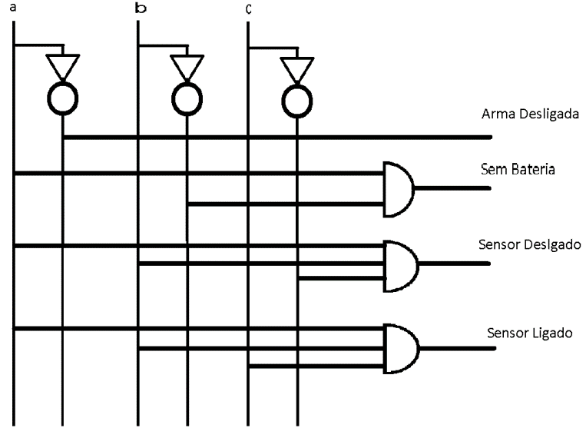
 |  |  |  |  |  |  |  |  | inv= e'fg' + e'fh'
Circuito da arma:

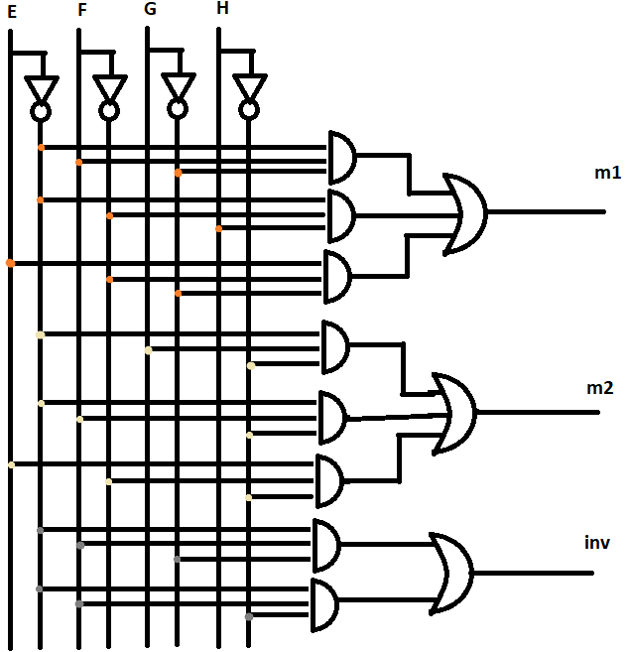
Circuito da Movimentação:

